Layout Screen
Detail Design | Project | ASOFT - ERP.NET | ID Screen | CF0144 | Created By | Thị Phượng | Updated By | Thị Phượng
 | Module | ASOFT - CI | Name Screen | Cập nhật sơ đồ tuyến | Created Date | 01/14/2016 | Updated Date | 01/18/2016

Layout |  |  |  |  |  |  | Overview
 |  |  |  |  |  |  | Sử dụng màn hình này để: Cập nhật sơ đồ tuyến
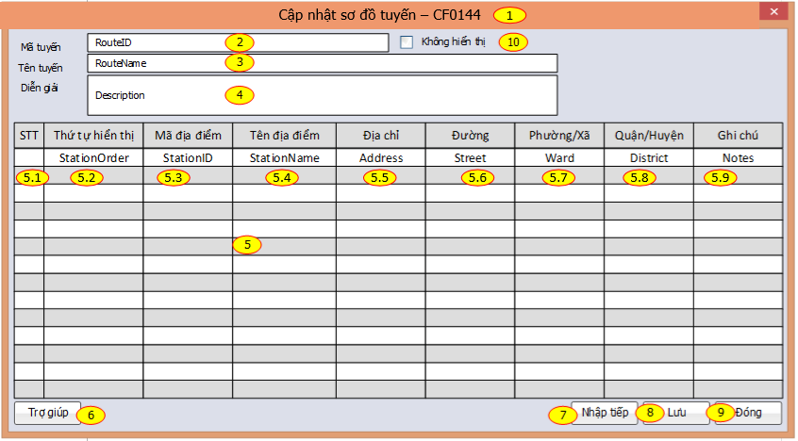

 |  |  |  |  |  |  | Flow Screen
 |  |  |  |  |  |  | Login -> S -> Phân hệ -> Thông tin dùng chung - ASOFT - CI ->Danh mục sơ đồ tuyến -> Click Thực hiện / RightClick GirdData ->Cập nhật sơ đồ tuyến

